COMPARACION
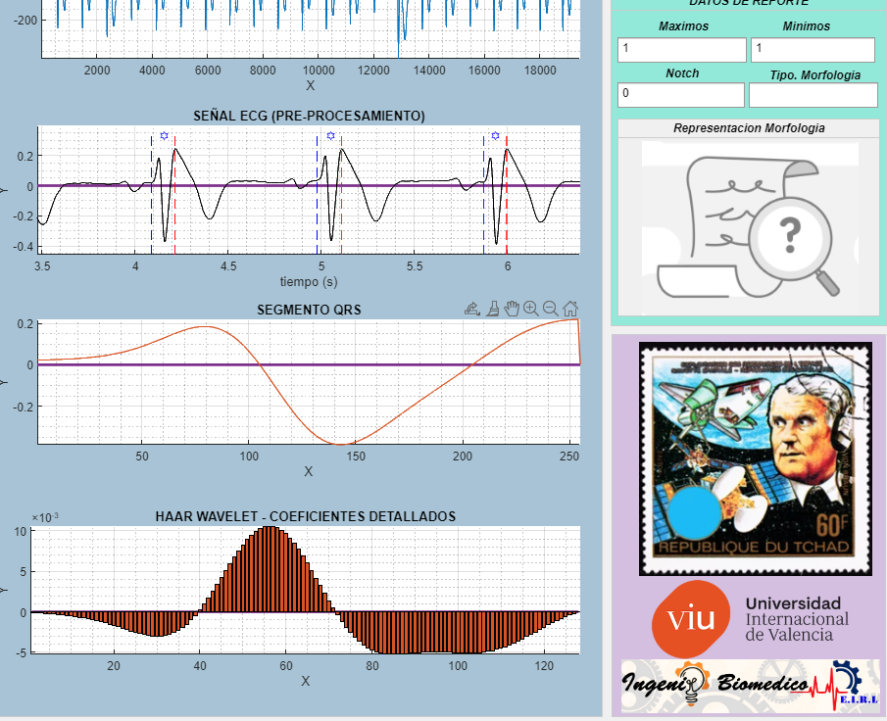
N | SEÑAL ECG | DERIVACIONES ECG |  |  |  |  |  |  |  |  |  |  |  | repercusion de cirterio de puntaje (altera al modificar) | EFECTIVIDAD | GLOBAL | 39.24%
 |  | BIPOLARES |  |  | AUMENTADAS |  |  | PRE-CORDIALES |  |  |  |  |  |  | INDIVIDIDUAL | DERIVACION | EDAD
 |  | I | II | III | AVR | AVL | AVF | V1 | V2 | V3 | V4 | V5 | V6 | OBSERVACIONES |  |  |  |  | I | II | III | AVR | AVL | AVF | V1 | V2 | V3 | V4 | V5 | V6 | I | II | III | AVR | AVL | AVF | V1 | V2 | V3 | V4 | V5 | V6
1 | paciente1 | 0 | 1 | 1 | 0 | 0 | 1 | 1 | 0 | 1 | 1 | 1 | 1 |  | 8 |  |  | paciente1 | 0 | 0 | 1 | 0 | 0 | 0 | 1 | 1 | 0 | 0 | 0 | 0 | 1 | 0 | 1 | 1 | 1 | 0 | 1 | 0 | 0 | 0 | 0 | 0
2 | paciente2 | 0 | 0 | 1 | 0 | 0 | 1 | 1 | 1 | 1 | 1 | 1 | 1 |  | 8 |  |  | paciente2 | 0 | 0 | 0 | 0 | 0 | 0 | 1 | 1 | 0 | 0 | 0 | 0 | 1 | 1 | 0 | 1 | 1 | 0 | 1 | 1 | 0 | 0 | 0 | 0
3 | paciente3 | 0 | 1 | 1 | 1 | 0 | 1 | 1 | 0 | 1 | 1 | 1 | 1 |  | 9 |  |  | paciente3 | 0 | 0 | 0 | 0 | 0 | 0 | 1 | 1 | 1 | 0 | 1 | 1 | 1 | 0 | 0 | 0 | 1 | 0 | 1 | 0 | 1 | 0 | 1 | 1
4 | paciente4 | 0 | 0 | 1 | 0 | 1 | 1 | 1 | 1 | 0 | 0 | 0 | 0 |  | 5 |  |  | paciente4 | 0 | 0 | 1 | 0 | 0 | 1 | 1 | 1 | 0 | 0 | 0 | 0 | 1 | 1 | 1 | 1 | 0 | 1 | 1 | 1 | 1 | 1 | 1 | 1
5 | paciente5 | 0 | 1 | 1 | 0 | 0 | 1 | 1 | 0 | 1 | 1 | 0 | 0 |  | 6 |  |  | paciente5 | 0 | 0 | 0 | 0 | 0 | 0 | 1 | 1 | 0 | 0 | 0 | 0 | 1 | 0 | 0 | 1 | 1 | 0 | 1 | 0 | 0 | 0 | 1 | 1
6 | paciente6 | 0 | 1 | 1 | 0 | 1 | 1 | 0 | 1 | 1 | 1 | 1 | 1 |  | 9 |  |  | paciente6 | 0 | 1 | 0 | 0 | 0 | 0 | 1 | 1 | 0 | 0 | 0 | 0 | 1 | 1 | 0 | 1 | 0 | 0 | 0 | 1 | 0 | 0 | 0 | 0
7 | paciente7 | 0 | 0 | 1 | 0 | 0 | 1 | 1 | 0 | 1 | 0 | 0 | 0 |  | 4 |  |  | paciente7 | 0 | 0 | 1 | 0 | 0 | 1 | 1 | 1 | 1 | 0 | 0 | 0 | 1 | 1 | 1 | 1 | 1 | 1 | 1 | 0 | 1 | 1 | 1 | 1
9 | paciente8 | 0 | 1 | 1 | 0 | 0 | 1 | 0 | 0 | 0 | 0 | 1 | 1 |  | 5 |  |  | paciente8 | 0 | 1 | 0 | 0 | 0 | 0 | 1 | 0 | 0 | 0 | 1 | 1 | 1 | 1 | 0 | 1 | 1 | 0 | 0 | 1 | 1 | 1 | 1 | 1
10 | paciente9 | 0 | 0 | 1 | 1 | 0 | 0 | 1 | 1 | 0 | 0 | 0 | 0 |  | 4 |  |  | paciente9 | 0 | 1 | 0 | 0 | 0 | 0 | 1 | 0 | 0 | 0 | 0 | 0 | 1 | 0 | 0 | 0 | 1 | 1 | 1 | 0 | 1 | 1 | 1 | 1
11 | paciente10 | 1 | 0 | 1 | 1 | 0 | 0 | 1 | 1 | 0 | 0 | 0 | 0 |  | 5 |  |  | paciente10 | 0 | 0 | 0 | 0 | 0 | 0 | 1 | 0 | 0 | 0 | 0 | 1 | 0 | 1 | 0 | 0 | 1 | 1 | 1 | 0 | 1 | 1 | 1 | 0
12 | paciente11 | 0 | 0 | 1 | 0 | 0 | 0 | 1 | 1 | 0 | 0 | 0 | 0 |  | 3 |  |  | paciente11 | 0 | 0 | 0 | 1 | 0 | 0 | 1 | 0 | 0 | 0 | 0 | 1 | 1 | 1 | 0 | 0 | 1 | 1 | 1 | 0 | 1 | 1 | 1 | 0
13 | paciente12 | 0 | 0 | 1 | 0 | 0 | 0 | 1 | 0 | 1 | 0 | 0 | 0 |  | 3 |  |  | paciente12 | 0 | 0 | 0 | 1 | 0 | 0 | 1 | 0 | 0 | 0 | 0 | 1 | 1 | 1 | 0 | 0 | 1 | 1 | 1 | 1 | 0 | 1 | 1 | 0
14 | paciente13 | 0 | 0 | 1 | 0 | 0 | 0 | 1 | 1 | 0 | 0 | 0 | 0 |  | 3 |  |  | paciente13 | 0 | 0 | 0 | 1 | 0 | 0 | 1 | 1 | 0 | 0 | 0 | 1 | 1 | 1 | 0 | 0 | 1 | 1 | 1 | 1 | 1 | 1 | 1 | 0
15 | paciente14 | 0 | 0 | 0 | 1 | 0 | 0 | 1 | 1 | 1 | 0 | 0 | 0 |  | 4 |  |  | paciente14 | 0 | 0 | 0 | 0 | 0 | 0 | 1 | 0 | 0 | 0 | 0 | 1 | 1 | 1 | 1 | 0 | 1 | 1 | 1 | 0 | 0 | 1 | 1 | 0
17 | paciente 15 | 0 | 0 | 1 | 0 | 0 | 1 | 1 | 1 | 1 | 0 | 1 | 1 |  | 7 |  |  | paciente 15 | 0 | 0 | 1 | 0 | 0 | 1 | 1 | 1 | 1 | 0 | 0 | 0 | 1 | 1 | 1 | 1 | 1 | 1 | 1 | 1 | 1 | 1 | 0 | 0
18 | paciente 16 | 1 | 1 | 1 | 0 | 1 | 1 | 1 | 1 | 0 | 0 | 0 | 1 |  | 8 |  |  | paciente 16 | 0 | 1 | 1 | 0 | 0 | 1 | 0 | 1 | 1 | 0 | 0 | 1 | 0 | 1 | 1 | 1 | 0 | 1 | 0 | 1 | 0 | 1 | 1 | 1
19 | paciente 17 | 1 | 0 | 1 | 0 | 1 | 0 | 0 | 0 | 0 | 0 | 0 | 0 |  | 3 |  |  | paciente 17 | 0 | 0 | 1 | 0 | 0 | 0 | 0 | 0 | 0 | 0 | 0 | 0 | 0 | 1 | 1 | 1 | 0 | 1 | 1 | 1 | 1 | 1 | 1 | 1
20 | paciente 18 | 0 | 0 | 1 | 0 | 1 | 0 | 1 | 1 | 1 | 0 | 0 | 0 |  | 5 |  |  | paciente 18 | 0 | 0 | 1 | 0 | 0 | 0 | 1 | 1 | 1 | 0 | 0 | 0 | 1 | 1 | 1 | 1 | 0 | 1 | 1 | 1 | 1 | 1 | 1 | 1
21 | paciente 19 | 1 | 0 | 0 | 0 | 0 | 0 | 1 | 1 | 1 | 1 | 1 | 1 |  | 7 |  |  | paciente 19 | 0 | 0 | 0 | 0 | 1 | 0 | 0 | 1 | 0 | 1 | 0 | 0 | 0 | 1 | 1 | 1 | 0 | 1 | 0 | 1 | 0 | 1 | 0 | 0
22 | paciente 20 | 0 | 0 | 0 | 0 | 0 | 0 | 1 | 1 | 1 | 1 | 0 | 0 |  | 4 |  |  | paciente 20 | 0 | 0 | 1 | 0 | 0 | 0 | 1 | 1 | 1 | 0 | 0 | 0 | 1 | 1 | 0 | 1 | 1 | 1 | 1 | 1 | 1 | 0 | 1 | 1
23 | paciente 21 | 0 | 0 | 1 | 0 | 1 | 0 | 0 | 0 | 1 | 0 | 0 | 0 |  | 3 |  |  | paciente 21 | 0 | 0 | 1 | 0 | 0 | 1 | 0 | 0 | 0 | 0 | 0 | 0 | 1 | 1 | 1 | 1 | 0 | 0 | 1 | 1 | 0 | 1 | 1 | 1
25 | paciente 22 | 0 | 0 | 0 | 0 | 1 | 0 | 0 | 1 | 1 | 0 | 0 | 0 |  | 3 |  |  | paciente 22 | 0 | 0 | 1 | 0 | 0 | 0 | 1 | 1 | 1 | 0 | 0 | 0 | 1 | 1 | 0 | 1 | 0 | 1 | 0 | 1 | 1 | 1 | 1 | 1
26 | paciente 23 | 0 | 0 | 0 | 0 | 0 | 1 | 1 | 1 | 1 | 1 | 1 | 1 |  | 7 |  |  | paciente 23 | 0 | 0 | 0 | 0 | 0 | 1 | 1 | 1 | 1 | 1 | 1 | 1 | 1 | 1 | 1 | 1 | 1 | 1 | 1 | 1 | 1 | 1 | 1 | 1
27 | paciente 24 | 1 | 0 | 0 | 0 | 0 | 0 | 1 | 1 | 1 | 1 | 1 | 0 |  | 6 |  |  | paciente 24 | 0 | 0 | 0 | 0 | 0 | 0 | 1 | 1 | 1 | 1 | 1 | 0 | 0 | 1 | 1 | 1 | 1 | 1 | 1 | 1 | 1 | 1 | 1 | 1
28 | paciente 25 | 0 | 1 | 0 | 1 | 0 | 1 | 1 | 1 | 1 | 1 | 1 | 1 |  | 9 |  |  | paciente 25 | 0 | 0 | 0 | 0 | 0 | 0 | 1 | 1 | 1 | 1 | 1 | 1 | 1 | 0 | 1 | 0 | 1 | 0 | 1 | 1 | 1 | 1 | 1 | 1
29 | paciente 26 | 0 | 0 | 0 | 0 | 0 | 0 | 1 | 1 | 1 | 0 | 0 | 0 |  | 3 |  |  | paciente 26 | 0 | 0 | 0 | 0 | 0 | 0 | 1 | 1 | 1 | 0 | 0 | 0 | 1 | 1 | 1 | 1 | 1 | 1 | 1 | 1 | 1 | 1 | 1 | 1
 |  |  |  |  |  |  |  |  |  |  |  |  |  |  | 0
 |  |  |  |  |  |  |  |  |  |  |  |  |  |  | 0 |  |  |  |  |  |  |  |  |  |  |  |  |  |  |  |  |  |  |  | ANALISIS
 |  |  |  | RESULTADO |  |  |  |  |  |  |  |  |  |  | 0 |  |  |  |  |  |  |  |  | PATRON
 |  |  |  |  |  |  |  |  |  |  |  |  |  |  | 0
 |  |  |  |  |  |  |  |  |  |  |  |  |  |  | 0
 |  |  |  |  |  |  |  |  |  |  |  |  |  |  | 0
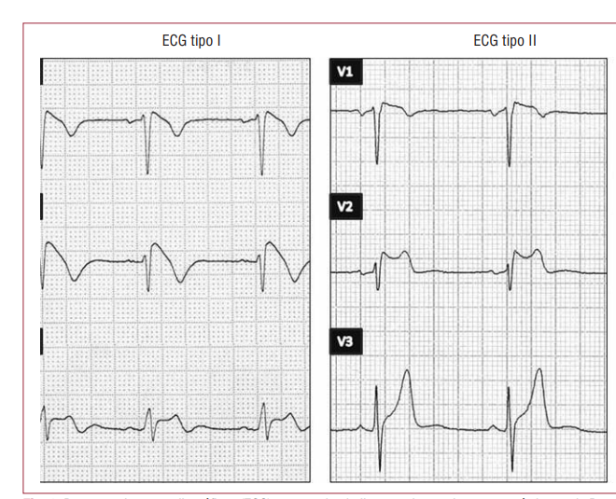
 |  |  |  |  |  |  |  |  |  |  |  |  |  |  | 0
 |  |  |  |  |  |  |  |  |  |  |  |  |  |  | 0

RESULTADO
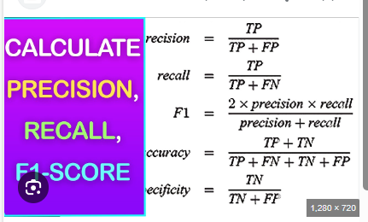
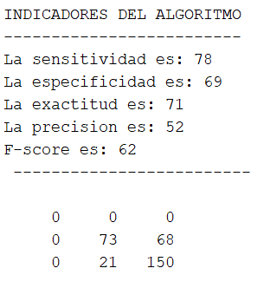
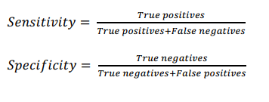
 |  | I | II | III | AVR | AVL | AVF | V1 | V2 | V3 | V4 | V5 | V6 |  |  | ALGORTIMO ES UN CLASIFICADOR UNA CATGOERIA (EXISTE O NO) CON UN PATRON DESBALANCEADO (NO EXISTE MISMAM CANTIFD DE FRAGMENTADO Y NO FRAGAMENTADO) POR ENDE EXACTITUD NO APLICA EN TOTALIDAD
 | paciente1 | 1 | 0 | 1 | 1 | 1 | 0 | 1 | 0 | 0 | 0 | 0 | 0 |  | 223
 | paciente2 | 1 | 1 | 0 | 1 | 1 | 0 | 1 | 1 | 0 | 0 | 0 | 0 | SEGMENTACION TOTAL |  | SET DE DATOS DESBALANCEADO
 | paciente3 | 1 | 0 | 0 | 0 | 1 | 0 | 1 | 0 | 1 | 0 | 1 | 1 |  | EXACTITUD | SEGMENTACION POR EJE X (SEÑALES CON MAYOR ACIERTO)
 | paciente4 | 1 | 1 | 1 | 1 | 0 | 1 | 1 | 1 | 1 | 1 | 1 | 1 |  | 71.47% | SEGMENTACION POR EJE Y (DERIVACIONES CON FACILIDAD DETECCION)
INDICADORES | paciente5 | 1 | 0 | 0 | 1 | 1 | 0 | 1 | 0 | 0 | 0 | 1 | 1
 | paciente6 | 1 | 1 | 0 | 1 | 0 | 0 | 0 | 1 | 0 | 0 | 0 | 0
EXACTITUD | paciente7 | 1 | 1 | 1 | 1 | 1 | 1 | 1 | 0 | 1 | 1 | 1 | 1
MATRIZ | paciente8 | 1 | 1 | 0 | 1 | 1 | 0 | 0 | 1 | 1 | 1 | 1 | 1 |  |  |  | PRECISION ANALISIS COLUMNA
PRECISION | paciente9 | 1 | 0 | 0 | 0 | 1 | 1 | 1 | 0 | 1 | 1 | 1 | 1 |  | MATRIZ CONFUSION (OBSERVAR DONDE CONFUNDE ALGORITMO) |  | RECALL ANALISIS POR FILAS
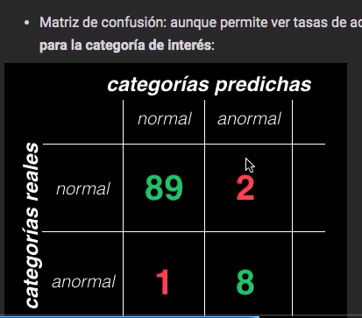
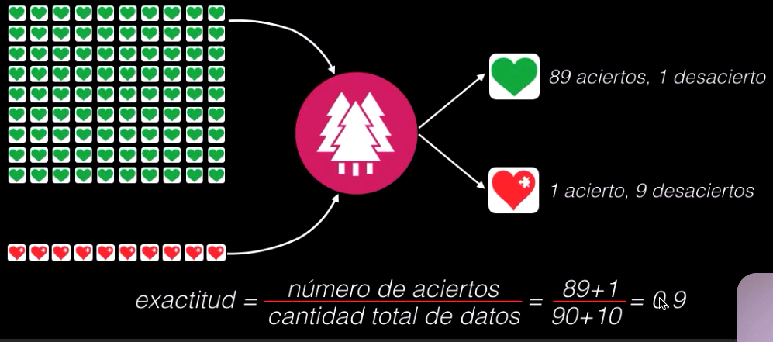
RECALL | paciente10 | 0 | 1 | 0 | 0 | 1 | 1 | 1 | 0 | 1 | 1 | 1 | 0
FSCORE | paciente11 | 1 | 1 | 0 | 0 | 1 | 1 | 1 | 0 | 1 | 1 | 1 | 0 |  |  |  | COMBINAR PRECISION Y RECALL
 | paciente12 | 1 | 1 | 0 | 0 | 1 | 1 | 1 | 1 | 0 | 1 | 1 | 0
 | paciente13 | 1 | 1 | 0 | 0 | 1 | 1 | 1 | 1 | 1 | 1 | 1 | 0
 | paciente14 | 1 | 1 | 1 | 0 | 1 | 1 | 1 | 0 | 0 | 1 | 1 | 0
 | paciente 15 | 1 | 1 | 1 | 1 | 1 | 1 | 1 | 1 | 1 | 1 | 0 | 0
 | paciente 16 | 0 | 1 | 1 | 1 | 0 | 1 | 0 | 1 | 0 | 1 | 1 | 1
 | paciente 17 | 0 | 1 | 1 | 1 | 0 | 1 | 1 | 1 | 1 | 1 | 1 | 1
 | paciente 18 | 1 | 1 | 1 | 1 | 0 | 1 | 1 | 1 | 1 | 1 | 1 | 1
 | paciente 19 | 0 | 1 | 1 | 1 | 0 | 1 | 0 | 1 | 0 | 1 | 0 | 0 |  |  |  | TENDER A 100%
 | paciente 20 | 1 | 1 | 0 | 1 | 1 | 1 | 1 | 1 | 1 | 0 | 1 | 1 |  |  |  | REDUCIR FALSO POSITIVIO Y FALSE NEGATIVOS
 | paciente 21 | 1 | 1 | 1 | 1 | 0 | 0 | 1 | 1 | 0 | 1 | 1 | 1
 | paciente 22 | 1 | 1 | 0 | 1 | 0 | 1 | 0 | 1 | 1 | 1 | 1 | 1
 | paciente 23 | 1 | 1 | 1 | 1 | 1 | 1 | 1 | 1 | 1 | 1 | 1 | 1
 | paciente 24 | 0 | 1 | 1 | 1 | 1 | 1 | 1 | 1 | 1 | 1 | 1 | 1
 | paciente 25 | 1 | 0 | 1 | 0 | 1 | 0 | 1 | 1 | 1 | 1 | 1 | 1
 | paciente 26 | 1 | 1 | 1 | 1 | 1 | 1 | 1 | 1 | 1 | 1 | 1 | 1
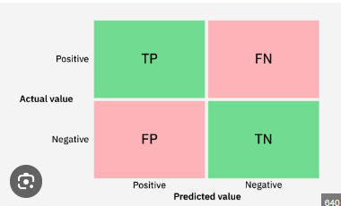

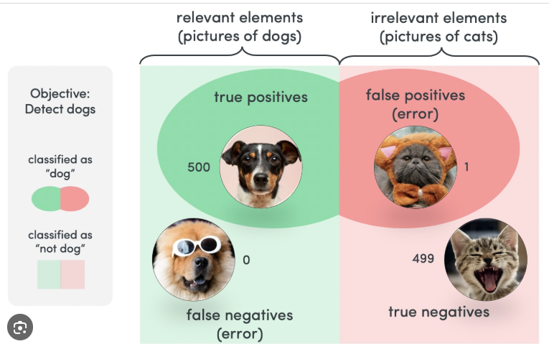
 |  |  |  |  |  |  |  | CASIFICADOR UNA CATEGORIA
 |  |  |  |  |  |  |  | EXISTE O NO EXISTE FRAGM,ENTACION

